11 Computer expenses
COMPUTER EXPENSES / DÉPENSES D'INFORMATIQUE

 | Line # / Ligne # | Budget Line name / Nom de la ligne budgétaire | 2023 | 2022-2023 | 2023-2024 | Explanation / Assumptions | Explications / Hypothèses
 | 11.1 | Web site/DLT / Site Web/ TGLD | 20,000.00 | 20,000 $ | 20,000 $
 | 11.2 | Software and Maintenance / Entretien et licences | 240,000 $ | 160,000 $ | 160,000 $ | Amount carried forward from prior year | Montant reporté de l'année précédente
 | 11.3 | Minor capital Purchases (<$1,000) / Achats <$1,000 | 2,000.00 | 2,000 $ | 2,000 $
 | 11.4 | Software / Logiciels |  | - $ | - $ | These amount are either already included in 11,1 or 11,2 for non capitalizable expenditure or will be capitalized, if applicable. See amortization tab. | Ces montants sont soit déjà incluent dans les lignes 11,1 ou 11,2 pour les dépenses non capitalisables ou seront capitalisés, si applicable. Voir l'onglet d'amortissement.
 | 11.5 | Programming / Programmation |  | - $ | - $ | These amounts are already budgeted in 11,1, and 11,2. Therefore, 0$. | Ces montants sont déjà budgétisés dans la ligne 11,1 et 11,2. Donc 0$.

 | 11.2 | Software and Maintenance - Details / Logiciel et maintenance - Détails
 |  | Quickbooks | 1,920 $
 |  | Drupal | 15,000 $ | new contract
 |  | Fully managed | 96,000 $
 |  | Zoom | 2,712 $
 |  | Mailchimp | 12,000 $
 |  | ADP | 15,000 $
 |  | Antidote | 3,000 $ | 54/license
 |  | Adobe Teams | 3,840 $

 |  | SAP Concur | 8,400 $
 |  | Pantheon | 3,000 $
 |  | Docusign | 3,500 $
 |  | Power Objects | 2,400 $
 |  | Remarkable Tablets | 5,994 $
 |  | Simply Voting | 15,000 $
 |  | Comms Software | 9,300 $
 |  | Annual Connected Office Starter | 30,000 $
 |  | Articulate360 | 2,000 $ | Convert $1299 USD to CAD at current exchange rate
 |  | MS Dynamics | 8,000.00
 |  | Total | 237,066 $

 |  | COMMUNICATIONS SOFTWARE:
 |  | Adobe Creative Suite + Licenses | $3,200
 |  | SurveyMonkey | $5,000
 |  | MailChimp |  | see above
 |  | Antidote (Translation) |  | see above
 |  | Transearch | $300
 |  | (1 user)
 |  | Deepl Pro -Starter | $800
 |  | ($8,99 x 6 users x 12)
 |  |  | $9,300

 |  | Simply Voting

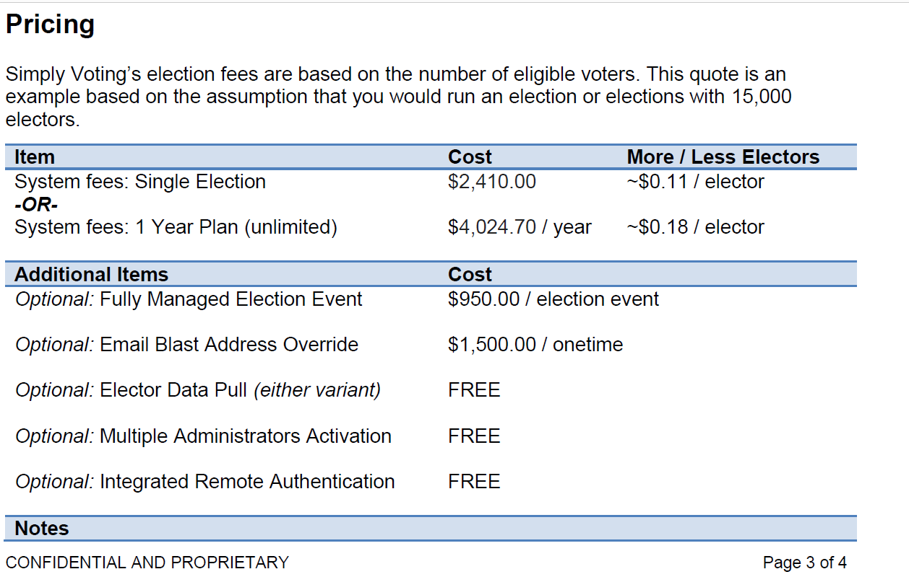

 |  | If we assume that there are 2 votes and 2 elections in any given year, we should budget for the following amount:
 |  | $4,024.70 (+/- $0.18 per elector)
 |  | + $1,500.00 x 4
 |  | + $950.00 x2
 |  | ___________________
 |  | ≈ 12,000.00

 |  | 3 neg
 |  | 3 mem
 |  | 1 dues
 |  | 2 elections

 |  | w/ Francis

